Relatório Fotográfico
 |  | Relatório Fotografico |  | CFTV

Local: | Ponto 145.3 - Ponte João Dias |  |  | Data: | 2024-09-03

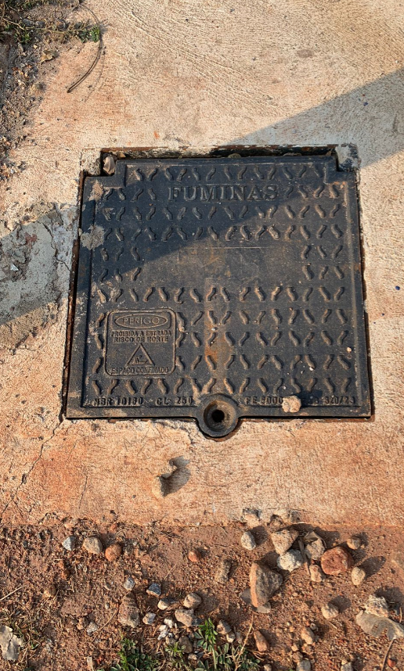 |  |  | 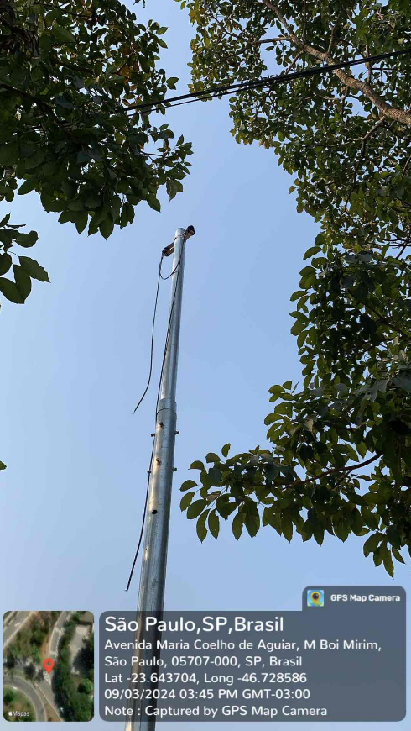

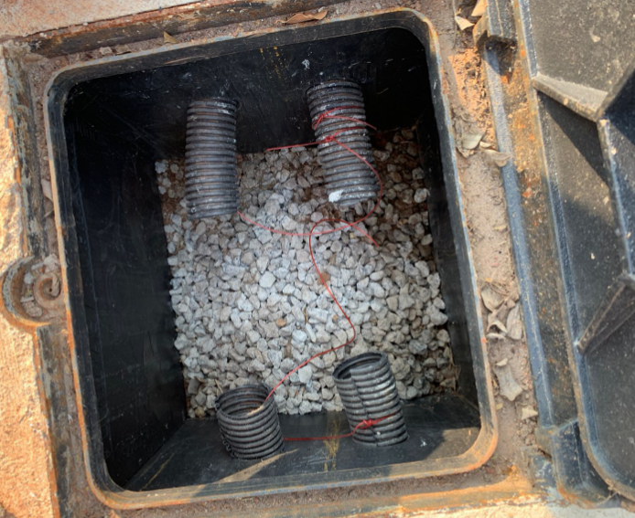 |  |  | 